关系图
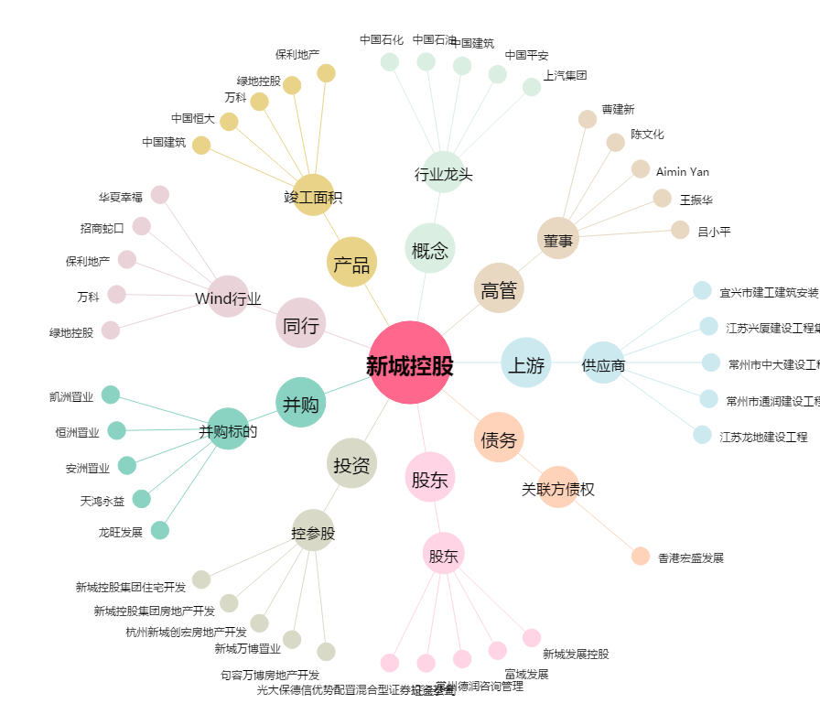
新城控股[601155.SH] - 关系概览图

